Supplementary Fig. 24
# iteration | (a) method #1
 | Percent of edges: 10% |  |  |  |  |  | Percent of edges: 20% |  |  |  |  |  | Percent of edges: 30%
 | at the country level |  |  | at the country pair level |  |  | at the country level |  |  | at the country pair level |  |  | at the country level
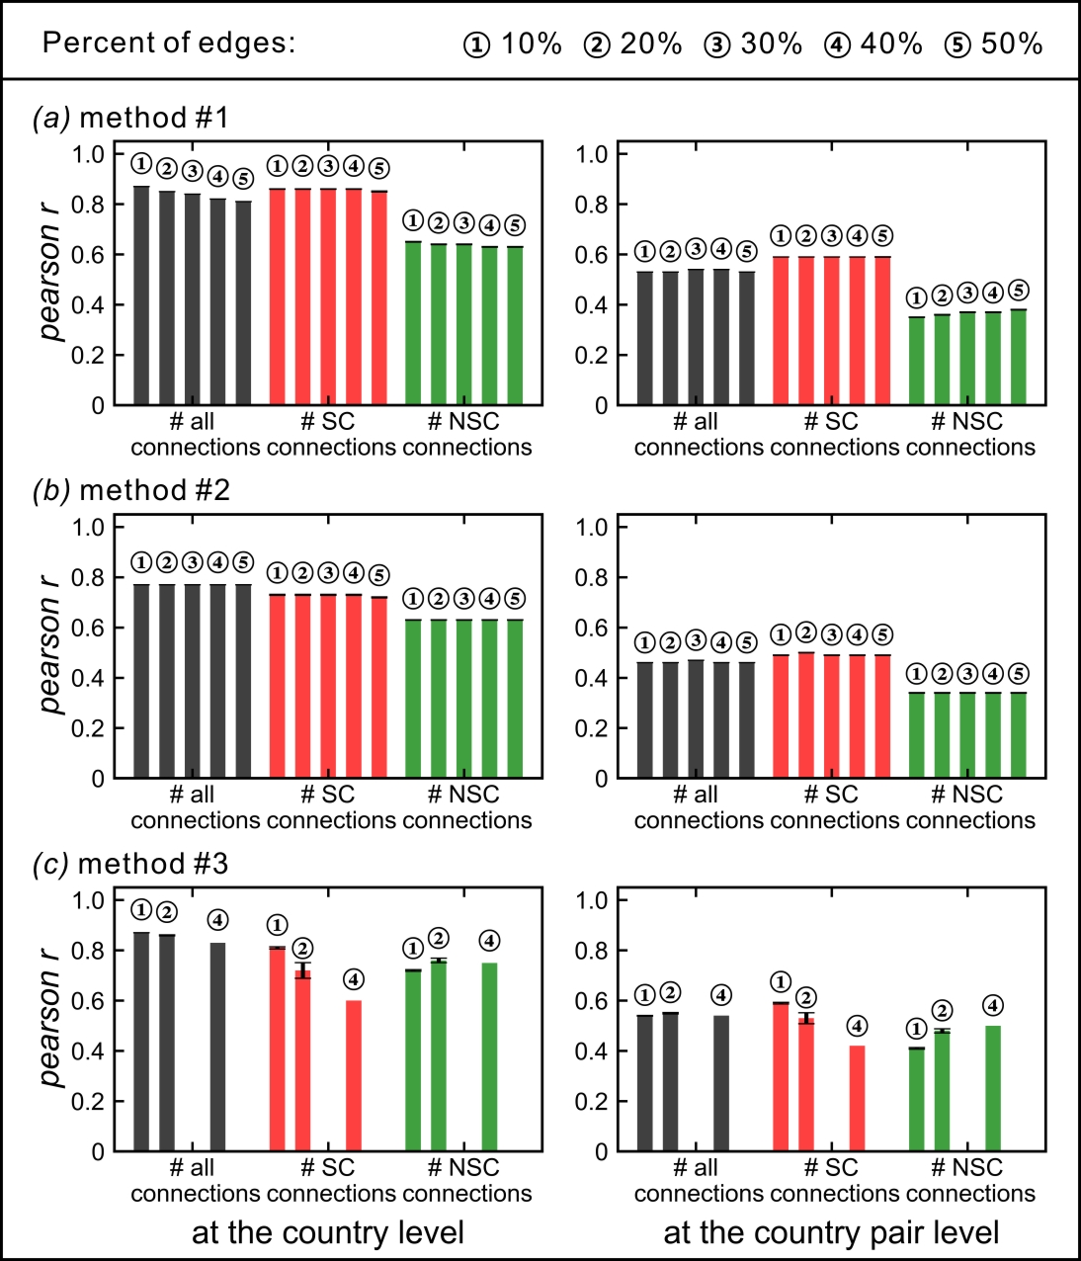
 | # all connections | # SC connections | # NSC connections | # all connections | # SC connections | # NSC connections | # all connections | # SC connections | # NSC connections | # all connections | # SC connections | # NSC connections | # all connections
1 | 0.87 | 0.89 | 0.61 | 0.53 | 0.59 | 0.3 | 0.85 | 0.77 | 0.7 | 0.53 | 0.58 | 0.4 | --
2 | -- | -- | -- | -- | -- | -- | 0.85 | 0.84 | 0.67 | 0.54 | 0.6 | 0.39 | --
3 | 0.87 | 0.88 | 0.57 | 0.53 | 0.59 | 0.28 | 0.85 | 0.82 | 0.67 | 0.53 | 0.58 | 0.38 | 0.84
4 | 0.87 | 0.9 | 0.59 | 0.53 | 0.6 | 0.3 | 0.85 | 0.86 | 0.68 | 0.54 | 0.58 | 0.39 | 0.84
5 | -- | -- | -- | -- | -- | -- | 0.85 | 0.79 | 0.69 | 0.54 | 0.58 | 0.4 | --
6 | 0.87 | 0.87 | 0.68 | 0.53 | 0.6 | 0.36 | 0.85 | 0.85 | 0.63 | 0.54 | 0.59 | 0.35 | 0.84
7 | 0.87 | 0.86 | 0.67 | 0.53 | 0.6 | 0.37 | 0.85 | 0.89 | 0.62 | 0.54 | 0.59 | 0.34 | --
8 | 0.86 | 0.89 | 0.6 | 0.53 | 0.58 | 0.3 | 0.85 | 0.85 | 0.69 | 0.54 | 0.61 | 0.4 | 0.84
9 | 0.87 | 0.89 | 0.61 | 0.53 | 0.58 | 0.3 | 0.85 | 0.85 | 0.66 | 0.53 | 0.59 | 0.38 | --
10 | 0.86 | 0.83 | 0.68 | 0.53 | 0.59 | 0.38 | 0.85 | 0.84 | 0.61 | 0.53 | 0.59 | 0.33 | 0.84
11 | 0.87 | 0.82 | 0.69 | 0.53 | 0.58 | 0.39 | 0.85 | 0.84 | 0.67 | 0.53 | 0.59 | 0.39 | 0.84
12 | 0.87 | 0.86 | 0.66 | 0.53 | 0.58 | 0.37 | 0.85 | 0.85 | 0.59 | 0.53 | 0.58 | 0.33 | 0.84
13 | 0.86 | 0.86 | 0.64 | 0.53 | 0.59 | 0.34 | 0.85 | 0.87 | 0.58 | 0.53 | 0.58 | 0.31 | 0.84
14 | 0.87 | 0.88 | 0.6 | 0.53 | 0.59 | 0.3 | 0.85 | 0.85 | 0.69 | 0.53 | 0.6 | 0.4 | 0.83
15 | -- | -- | -- | -- | -- | -- | 0.85 | 0.89 | 0.59 | 0.53 | 0.59 | 0.3 | 0.84
16 | 0.87 | 0.87 | 0.63 | 0.53 | 0.59 | 0.34 | 0.85 | 0.89 | 0.6 | 0.53 | 0.59 | 0.32 | 0.84
17 | -- | -- | -- | -- | -- | -- | 0.85 | 0.89 | 0.57 | 0.53 | 0.59 | 0.3 | --
18 | -- | -- | -- | -- | -- | -- | 0.85 | 0.89 | 0.64 | 0.54 | 0.59 | 0.37 | 0.84
19 | 0.86 | 0.91 | 0.58 | 0.53 | 0.59 | 0.27 | 0.85 | 0.81 | 0.71 | 0.53 | 0.6 | 0.42 | --
20 | 0.87 | 0.87 | 0.6 | 0.53 | 0.58 | 0.32 | 0.85 | 0.86 | 0.68 | 0.53 | 0.61 | 0.38 | 0.83
21 | 0.87 | 0.85 | 0.66 | 0.53 | 0.59 | 0.36 | 0.85 | 0.86 | 0.63 | 0.53 | 0.59 | 0.35 | 0.84
22 | -- | -- | -- | -- | -- | -- | 0.85 | 0.88 | 0.6 | 0.54 | 0.59 | 0.33 | 0.83
23 | 0.87 | 0.89 | 0.61 | 0.53 | 0.59 | 0.31 | 0.85 | 0.84 | 0.67 | 0.53 | 0.58 | 0.39 | 0.84
24 | 0.87 | 0.89 | 0.6 | 0.53 | 0.58 | 0.31 | 0.85 | 0.87 | 0.63 | 0.53 | 0.6 | 0.36 | 0.83
25 | 0.87 | 0.88 | 0.61 | 0.53 | 0.58 | 0.31 | 0.85 | 0.87 | 0.68 | 0.53 | 0.6 | 0.37 | 0.84
26 | 0.87 | 0.89 | 0.61 | 0.53 | 0.58 | 0.3 | 0.85 | 0.83 | 0.7 | 0.54 | 0.61 | 0.4 | --
27 | 0.86 | 0.86 | 0.65 | 0.53 | 0.59 | 0.35 | 0.85 | 0.86 | 0.6 | 0.53 | 0.6 | 0.33 | 0.84
28 | 0.86 | 0.86 | 0.66 | 0.53 | 0.59 | 0.36 | 0.85 | 0.87 | 0.67 | 0.53 | 0.6 | 0.38 | 0.83
29 | 0.87 | 0.9 | 0.66 | 0.53 | 0.6 | 0.36 | -- | -- | -- | -- | -- | -- | 0.83
30 | 0.87 | 0.89 | 0.63 | 0.53 | 0.58 | 0.33 | 0.85 | 0.87 | 0.61 | 0.54 | 0.58 | 0.33 | 0.83
31 | 0.87 | 0.87 | 0.62 | 0.53 | 0.59 | 0.32 | 0.85 | 0.89 | 0.64 | 0.53 | 0.6 | 0.36 | 0.84
32 | 0.87 | 0.88 | 0.61 | 0.53 | 0.58 | 0.31 | 0.85 | 0.89 | 0.66 | 0.54 | 0.6 | 0.37 | 0.84
33 | 0.87 | 0.88 | 0.61 | 0.53 | 0.58 | 0.31 | -- | -- | -- | -- | -- | -- | 0.84
34 | 0.87 | 0.9 | 0.64 | 0.53 | 0.58 | 0.32 | 0.85 | 0.88 | 0.62 | 0.54 | 0.6 | 0.36 | 0.84
35 | 0.86 | 0.88 | 0.61 | 0.53 | 0.58 | 0.31 | 0.85 | 0.88 | 0.6 | 0.53 | 0.58 | 0.32 | 0.84
...

